サイトマップ構造図
サイトマップ構造図
共通情報 | システム名 | 洋服を扱うショッピングサイト | 作成者 | 秋枝
 | 工程名 | 外部設計 | 作成日付 | 2022-10-07
 | ドキュメント名 | 洋服を扱うショッピングサイト 外部設計書 | バージョン | v1.0
書誌情報 | 書誌名称 | サイトマップ構造図 | 更新者
 | 概要 | サイトマップを図で表した画面 | 更新日付

ホーム画面

ログイン画面
カート画面
ブログ一覧画面
ブランド選択画面
カテゴリー選択画面
新商品表示画面
おすすめ商品
表示画面
商品画面
決済画面

カテゴリー選択
結果画面
新規登録画面
ブログ詳細画面
ブランド選択
結果画面

アカウント画面

画面遷移図
画面遷移図
共通情報 | システム名 | 洋服を扱うショッピングサイト | 作成者 | 秋枝
 | 工程名 | 外部設計 | 作成日付 | 2022-10-07
 | ドキュメント名 | 洋服を扱うショッピングサイト 外部設計書 | バージョン | v1.0
書誌情報 | 書誌名称 | 画面遷移図 | 更新者
 | 概要 | サイトの画面遷移図 | 更新日付
①へ
③から
①へ
①へ

ホーム画面
ブログ一覧画面
ブログ詳細画面

カート画面

決済画面
ログイン画面
新規登録画面

アカウント画面
③へ

④へ
商品画面
②へ
①から

⑤から

⑤から

画面遷移図２
画面遷移図
共通情報 | システム名 | 洋服を扱うショッピングサイト | 作成者 | 秋枝
 | 工程名 | 外部設計 | 作成日付 | 2022-10-07
 | ドキュメント名 | 洋服を扱うショッピングサイト 外部設計書 | バージョン | v1.0
書誌情報 | 書誌名称 | 画面遷移図２ | 更新者
 | 概要 | サイトの画面遷移図 | 更新日付

⑤へ
④から
カテゴリー選択
結果画面

ブランド選択画面
ブランド選択
結果画面

⑤へ

新商品表示画面

おすすめ商品
表示画面

③へ
②から

③へ

(G1-1)ホーム画面
画面レイアウト定義
共通情報 |  | システム名 | 洋服を扱うショッピングサイト |  |  |  |  |  |  |  |  |  |  |  | 作成者 | 秋枝
 |  | 工程名 | 画面設計 |  |  |  |  |  |  |  |  |  |  |  | 作成日付 | 2022-10-07
 |  | ドキュメント名 | 洋服を扱うショッピングサイト 外部設計書 |  |  |  |  |  |  |  |  |  |  |  | バージョン | v1.0
書誌情報 |  | 書誌名 | ホーム画面 |  |  |  |  |  |  |  |  |  |  |  | 更新者
 |  | 画面ID | G1-1 |  | 画面の名称 |  | ホーム画面 |  |  |  |  |  |  |  | 更新日付
 |  | 概要 | サイトのホーム画面
レイアウト図 |  |  |  |  |  |  |  |  |  |  |  | 操作手順

⑤
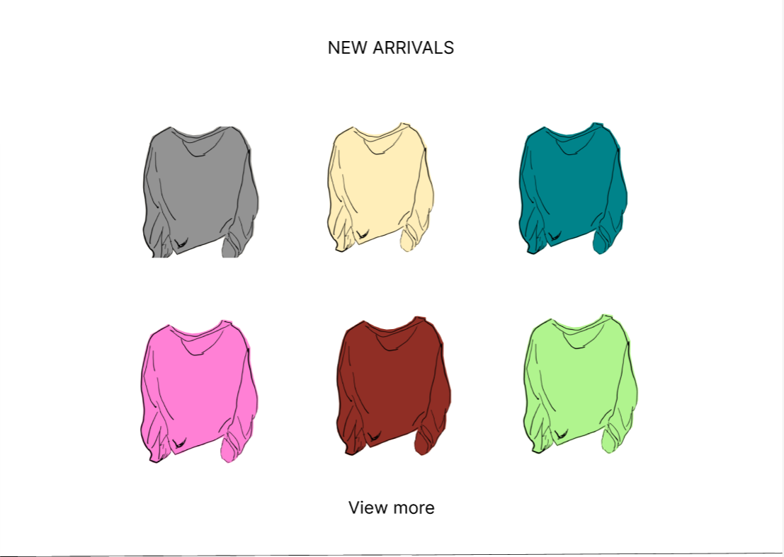
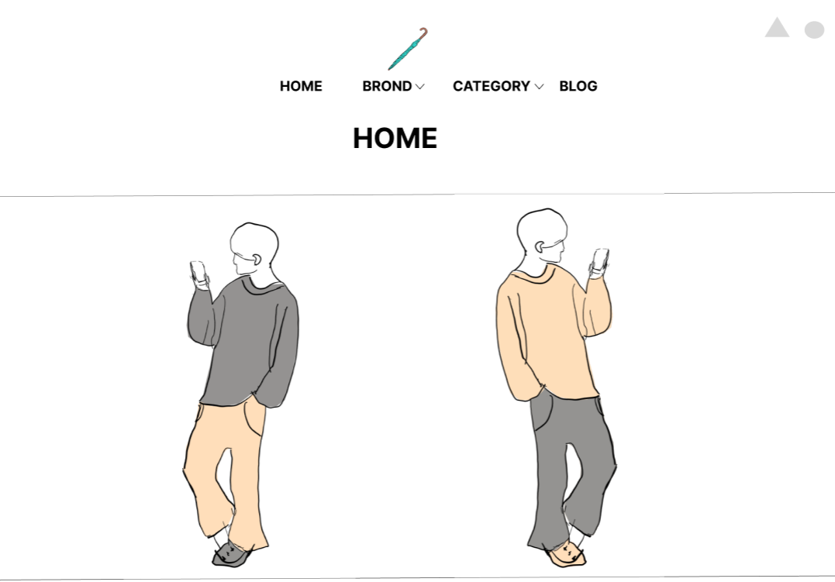
③
⑦
⑧
 |  |  |  |  |  |  |  |  |  |  |  |  | 「HOME」ボタンを押下すると、ホーム画面へ遷移する
 |  |  |  |  |  |  |  |  |  |  |  |  | 「BROND」ボタンを押下すると、ブランド選択画面へ遷移する
 |  |  |  |  |  |  |  |  |  |  |  |  | 「BROND」横のセレクトボックスを押下すると、ブランド選択結果画面へ遷移する
⑥
 |  |  |  |  |  |  |  |  |  |  |  |  | 「CATEGORY」ボタンを押下すると、カテゴリー選択画面へ遷移する
①
②
④
⑨
 |  |  |  |  |  |  |  |  |  |  |  |  | 「CATEGORY」横のセレクトボックスを押下すると、ブランド選択結果画面へ遷移する
 |  |  |  |  |  |  |  |  |  |  |  |  | 「BLOG」ボタンを押下すると、ブログ一覧画面へ遷移する
 |  |  |  |  |  |  |  |  |  |  |  |  | 「△」ボタンを押下すると、ログイン画面へ遷移する
 |  |  |  |  |  |  |  |  |  |  |  |  | 「○」ボタンを押下すると、カート画面へ遷移する

⑩
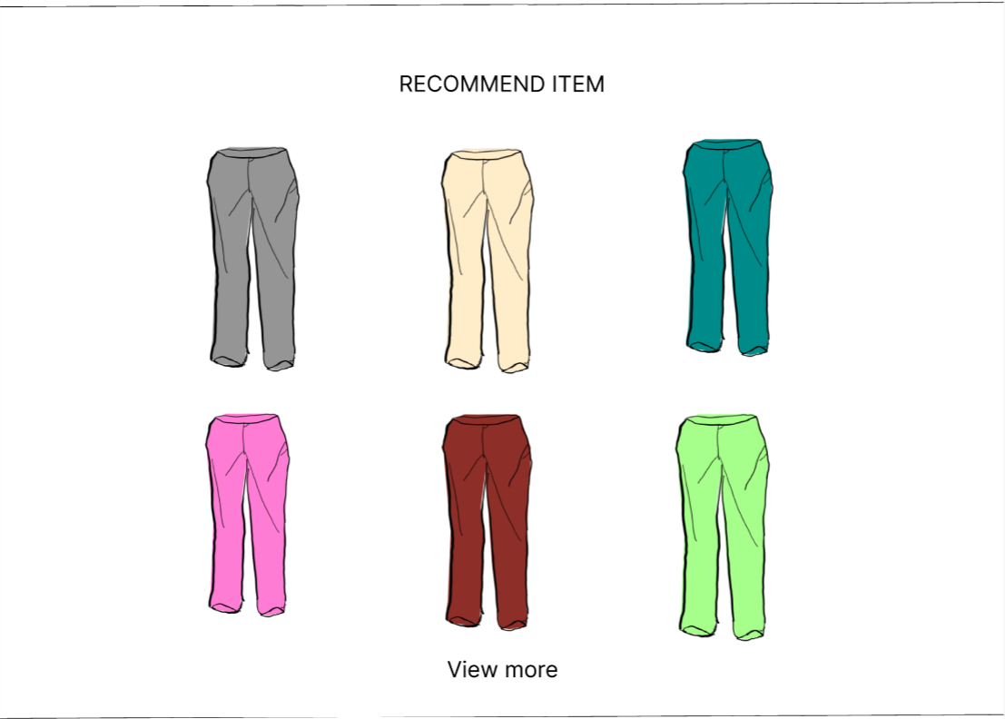
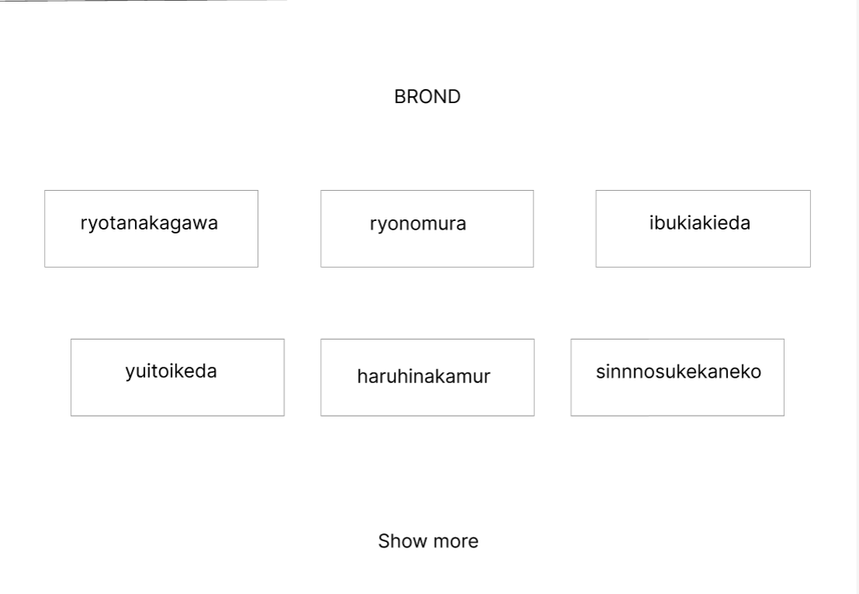

⑬

⑪

⑭
⑫

使用する部品
識別ID | ラベル |  | 入力／表示 | 部品の種類 |  | 表示桁数 | 入力桁数 | データ型 | 文字種 | 初期表示 | 設定元 |  | 設定先 | 説明
① | HOME |  | - | ボタン |  | - | - | - | - | - |  |  |  | ホーム画面へ遷移するボタン
② | BRNOD |  | - | ボタン |  | - | - | - | - | - |  |  |  | ブランド選択画面へ遷移するボタン
③ | BROND |  | - | セレクトボックス |  | - | - | 文字型 | - | - |  |  |  | ブランド選択結果画面へ遷移するセレクトボックス
④ | CATEGORY |  | - | ボタン |  | - | - | - | - | - |  |  |  | カテゴリー選択画面へ遷移するボタン
⑤ | CATEGORY |  | - | セレクトボックス |  | - | - | 文字型 | - | - |  |  |  | カテゴリー選択結果画面へ遷移するセレクトボックス
⑥ | BLOG |  | - | ボタン |  | - | - | - | - | - |  |  |  | ブログ一覧画面へ遷移するボタン
⑦ | ログイン |  | - | ボタン |  | - | - | - | - | - |  |  |  | ログイン画面へ遷移するボタン
⑧ | カート |  | - | ボタン |  | - | - | - | - | - |  |  |  | カート画面へ遷移するボタン
⑨ | NEW ARRIVALS |  | 表示 | リンク |  | - | - | - | - | - |  |  |  | 各商品画面へ遷移するリンク
⑩ | View more |  | - | ボタン |  | - | - | - | - | - |  |  |  | 新商品表示画面へ遷移するボタン
⑪ | RECOMMEND ITEM |  | 表示 | リンク |  | - | - | - | - | - |  |  |  | 各商品画面へ遷移するリンク
⑫ | View more |  | - | ボタン |  | - | - | - | - | - |  |  |  | おすすめ商品表示画面へ遷移するボタン
⑬ | BROND |  | - | ボタン |  | - | - | - | - | - |  |  |  | 各ブランド選択結果画面へ遷移する
⑭ | Show more |  | - | ボタン |  | - | - | - | - | - |  |  |  | ブランド選択画面へ遷移するボタン

(G1-2-1)ログイン画面
画面レイアウト定義
共通情報 |  | システム名 | 洋服を扱うショッピングサイト |  |  |  |  |  |  |  |  |  |  |  | 作成者 | 金子
 |  | 工程名 | 画面設計 |  |  |  |  |  |  |  |  |  |  |  | 作成日付 | 2022-10-05
 |  | ドキュメント名 | 洋服を扱うショッピングサイト 外部設計書 |  |  |  |  |  |  |  |  |  |  |  | バージョン | v1.0
書誌情報 |  | 書誌名 | ログイン画面 |  |  |  |  |  |  |  |  |  |  |  | 更新者
 |  | 画面ID | G1-2-1 |  | 画面の名称 |  | ログイン画面 |  |  |  |  |  |  |  | 更新日付
 |  | 概要 | ログインを行うための画面
レイアウト図 |  |  |  |  |  |  |  |  |  |  |  | 操作手順

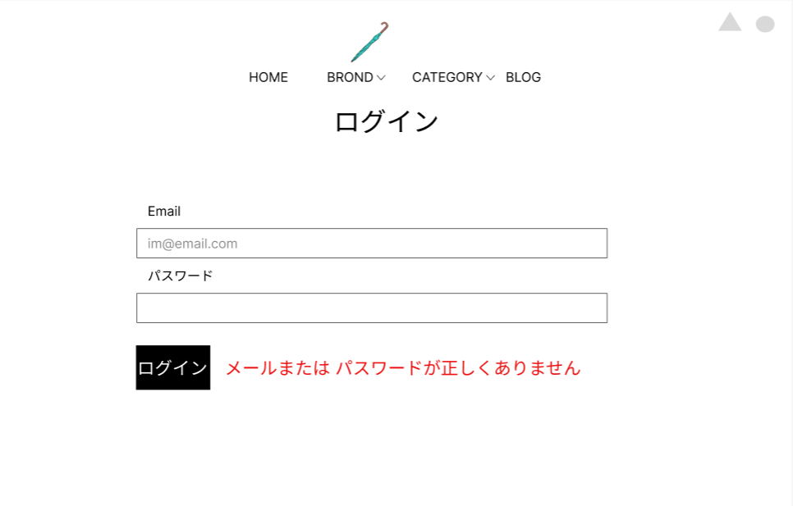
③
⑤
 |  |  |  |  |  |  |  |  |  |  |  |  | 「HOME」ボタンを押下すると、ホーム画面へ遷移する
 |  |  |  |  |  |  |  |  |  |  |  |  | 「BROND」ボタンを押下すると、ブランド選択画面へ遷移する
 |  |  |  |  |  |  |  |  |  |  |  |  | 「BROND」横のセレクトボックスを押下すると、ブランド選択結果画面へ遷移する
⑦
⑧
 |  |  |  |  |  |  |  |  |  |  |  |  | 「CATEGORY」ボタンを押下すると、カテゴリー選択画面へ遷移する
①
 |  |  |  |  |  |  |  |  |  |  |  |  | 「CATEGORY」横のセレクトボックスを押下すると、ブランド選択結果画面へ遷移する
④
⑥
 |  |  |  |  |  |  |  |  |  |  |  |  | 「BLOG」ボタンを押下すると、ブログ一覧画面へ遷移する
②
 |  |  |  |  |  |  |  |  |  |  |  |  | 「△」ボタンを押下すると、ログイン画面へ遷移する
 |  |  |  |  |  |  |  |  |  |  |  |  | 「○」ボタンを押下すると、カート画面へ遷移する
 |  |  |  |  |  |  |  |  |  |  |  |  | 「Email」テキストボックスは、Emailを入力する
⑨
 |  |  |  |  |  |  |  |  |  |  |  |  | 「パスワード」パスワードボックスは、パスワードを入力する
 |  |  |  |  |  |  |  |  |  |  |  |  | 「ログイン」ボタンを押下すると、ログイン画面へ遷移する
⑩
 |  |  |  |  |  |  |  |  |  |  |  |  | 「エラーメッセージ」文字列は、ログイン失敗の場合にエラーメッセージを表示する

⑪
⑫

使用する部品
識別ID | ラベル |  | 入力／表示 | 部品の種類 |  | 表示桁数 | 入力桁数 | データ型 | 文字種 | 初期表示 | 設定元 |  | 設定先 | 説明
① | HOME |  | - | ボタン |  | - | - | - | - | - |  |  |  | ホーム画面へ遷移するボタン
② | BRNOD |  | - | ボタン |  | - | - | - | - | - |  |  |  | ブランド選択画面へ遷移するボタン
③ | BROND |  | - | セレクトボックス |  | - | - | 文字型 | - | - |  |  |  | ブランド選択結果画面へ遷移するセレクトボックス
④ | CATEGORY |  | - | ボタン |  | - | - | - | - | - |  |  |  | カテゴリー選択画面へ遷移するボタン
⑤ | CATEGORY |  | - | セレクトボックス |  | - | - | 文字型 | - | - |  |  |  | カテゴリー選択結果画面へ遷移するセレクトボックス
⑥ | BLOG |  | - | ボタン |  | - | - | - | - | - |  |  |  | ブログ一覧画面へ遷移するボタン
⑦ | ログイン |  | - | ボタン |  | - | - | - | - | - |  |  |  | ログイン画面へ遷移するボタン
⑧ | カート |  | - | ボタン |  | - | - | - | - | - |  |  |  | カート画面へ遷移するボタン
⑩ | Email |  | - | テキストボックス |  | - | 60桁 | 文字型 | 半角 | - |  |  |  | メールアドレスを入力するテキストボックス
⑪ | パスワード |  | - | パスワードボックス |  | - | 20桁 | 文字型 | 半角 | - |  |  |  | パスワードを入力するパスワードボックス
⑫ | (エラーメッセージ) |  | 表示 | 文字列 |  | 50桁 | - | 文字型 | 全角 | なし |  |  |  | ログイン失敗の場合、エラーメッセージを表示

(G1-2-2)新規登録画面
画面レイアウト定義
共通情報 |  | システム名 | 洋服を扱うショッピングサイト |  |  |  |  |  |  |  |  |  |  |  | 作成者 | 池田
 |  | 工程名 | 画面設計 |  |  |  |  |  |  |  |  |  |  |  | 作成日付 | 2022-10-07
 |  | ドキュメント名 | 洋服を扱うショッピングサイト 外部設計書 |  |  |  |  |  |  |  |  |  |  |  | バージョン | v1.0
書誌情報 |  | 書誌名 | 新規登録画面 |  |  |  |  |  |  |  |  |  |  |  | 更新者
 |  | 画面ID | G1-2-2 |  | 画面の名称 |  | 新規登録画面 |  |  |  |  |  |  |  | 更新日付
 |  | 概要 | 新規登録を行うための画面
レイアウト図 |  |  |  |  |  |  |  |  |  |  |  | 操作手順
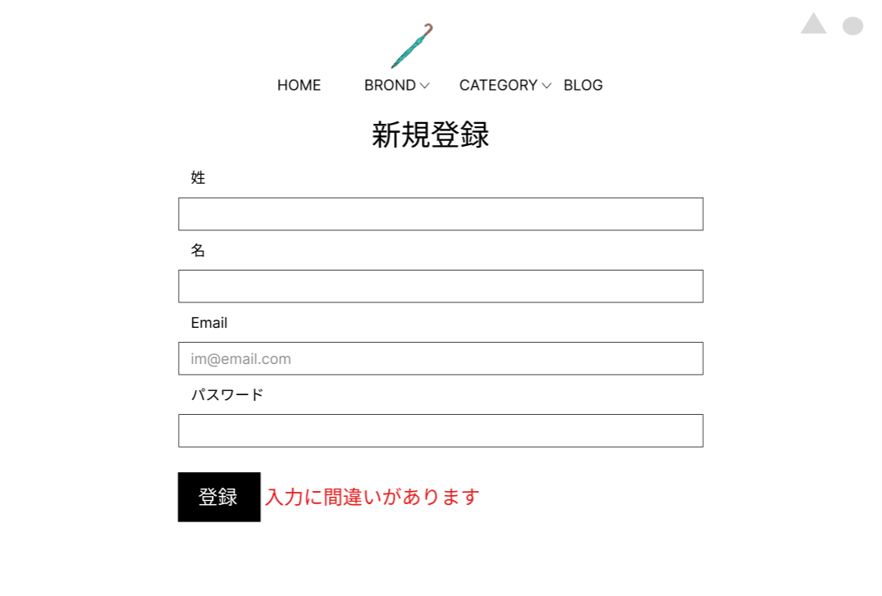
③
⑤
⑦
⑧
 |  |  |  |  |  |  |  |  |  |  |  |  | 「HOME」ボタンを押下すると、ホーム画面へ遷移する
 |  |  |  |  |  |  |  |  |  |  |  |  | 「BROND」ボタンを押下すると、ブランド選択画面へ遷移する
 |  |  |  |  |  |  |  |  |  |  |  |  | 「BROND」横のセレクトボックスを押下すると、ブランド選択結果画面へ遷移する
①
②
④
⑥
 |  |  |  |  |  |  |  |  |  |  |  |  | 「CATEGORY」ボタンを押下すると、カテゴリー選択画面へ遷移する
⑨
 |  |  |  |  |  |  |  |  |  |  |  |  | 「CATEGORY」横のセレクトボックスを押下すると、ブランド選択結果画面へ遷移する
 |  |  |  |  |  |  |  |  |  |  |  |  | 「BLOG」ボタンを押下すると、ブログ一覧画面へ遷移する
⑩
 |  |  |  |  |  |  |  |  |  |  |  |  | 「△」ボタンを押下すると、ログイン画面へ遷移する
 |  |  |  |  |  |  |  |  |  |  |  |  | 「○」ボタンを押下すると、カート画面へ遷移する
 |  |  |  |  |  |  |  |  |  |  |  |  | 「姓」テキストボックスは、性を入力するテキストボックス
⑪
 |  |  |  |  |  |  |  |  |  |  |  |  | 「名」テキストボックスは、名を入力するテキストボックス
 |  |  |  |  |  |  |  |  |  |  |  |  | 「Email」テキストボックスは、メールアドレスを入力するテキストボックス
⑫
 |  |  |  |  |  |  |  |  |  |  |  |  | 「パスワード」パスワードボックスは、パスワードを入力するテキストボックス
 |  |  |  |  |  |  |  |  |  |  |  |  | 「登録」ボタンを押下すると、ユーザー登録を行い、アカウント画面へ遷移する
 |  |  |  |  |  |  |  |  |  |  |  |  | 「エラーメッセージ」文字列は、入力に間違いがあった場合、エラーメッセージを表示する

⑬
⑭

使用する部品
識別ID | ラベル |  | 入力／表示 | 部品の種類 |  | 表示桁数 | 入力桁数 | データ型 | 文字種 | 初期表示 | 設定元 |  | 設定先 | 説明
① | HOME |  | - | ボタン |  | - | - | - | - | - |  |  |  | ホーム画面へ遷移するボタン
② | BRNOD |  | - | ボタン |  | - | - | - | - | - |  |  |  | ブランド選択画面へ遷移するボタン
③ | BROND |  | - | セレクトボックス |  | - | - | 文字型 | - | - |  |  |  | ブランド選択結果画面へ遷移するセレクトボックス
④ | CATEGORY |  | - | ボタン |  | - | - | - | - | - |  |  |  | カテゴリー選択画面へ遷移するボタン
⑤ | CATEGORY |  | - | セレクトボックス |  | - | - | 文字型 | - | - |  |  |  | カテゴリー選択結果画面へ遷移するセレクトボックス
⑥ | BLOG |  | - | ボタン |  | - | - | - | - | - |  |  |  | ブログ一覧画面へ遷移するボタン
⑦ | ログイン |  | - | ボタン |  | - | - | - | - | - |  |  |  | ログイン画面へ遷移するボタン
⑧ | カート |  | - | ボタン |  | - | - | - | - | - |  |  |  | カート画面へ遷移するボタン
⑨ | 姓 |  | 入力 | テキストボックス |  | - | 10桁 | 文字型 | 全角 | なし |  |  |  | 姓を入力するテキストボックス
⑩ | 名 |  | 入力 | テキストボックス |  | - | 10桁 | 文字型 | 全角 | なし |  |  |  | 名を入力するテキストボックス
⑪ | Email |  | 入力 | テキストボックス |  | - | 60桁 | 文字型 | 半角 | なし |  |  |  | メールアドレスを入力するテキストボックス
⑫ | パスワード |  | 入力 | パスワードボックス |  | - | 20桁 | 文字型 | 半角 | なし |  |  |  | パスワードを入力するパスワードボックス
⑬ | 登録 |  | ボタン | ボタン |  | - | - | - | - | - |  |  |  | ユーザー登録を行い、アカウント画面へ遷移するボタン
⑭ | (エラーメッセージ) |  | 表示 | 文字列 |  | 20桁 | - | 文字型 | 全角 | なし |  |  |  | 入力に間違いがあった場合、エラーメッセージを表示する

(G1-2-3)アカウント画面
画面レイアウト定義
共通情報 |  | システム名 | 洋服を扱うショッピングサイト |  |  |  |  |  |  |  |  |  |  |  | 作成者 | 池田
 |  | 工程名 | 画面設計 |  |  |  |  |  |  |  |  |  |  |  | 作成日付 | 2022-10-07
①
 |  | ドキュメント名 | 洋服を扱うショッピングサイト 外部設計書 |  |  |  |  |  |  |  |  |  |  |  | バージョン | v1.0
書誌情報 |  | 書誌名 | アカウント画面 |  |  |  |  |  |  |  |  |  |  |  | 更新者
 |  | 画面ID | G1-2-3 |  | 画面の名称 |  | アカウント画面 |  |  |  |  |  |  |  | 更新日付
 |  | 概要 | サイトに登録している自分の情報がわかる画面
レイアウト図 |  |  |  |  |  |  |  |  |  |  |  | 操作手順

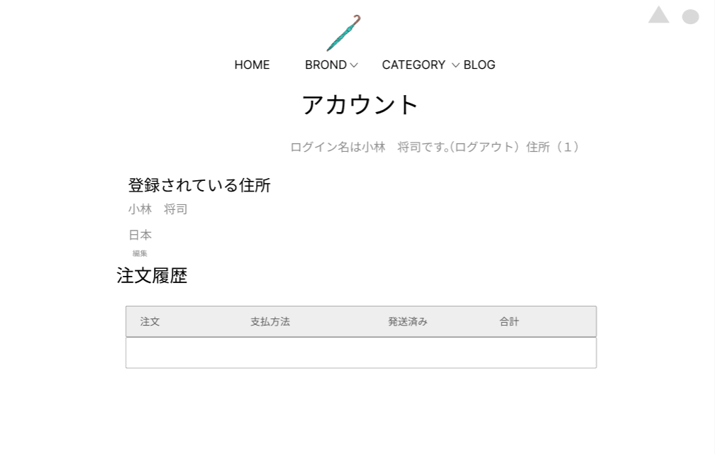
②
③
⑤
④
⑦
⑧
 |  |  |  |  |  |  |  |  |  |  |  |  | 「HOME」ボタンを押下すると、ホーム画面へ遷移する
 |  |  |  |  |  |  |  |  |  |  |  |  | 「BROND」ボタンを押下すると、ブランド選択画面へ遷移する
 |  |  |  |  |  |  |  |  |  |  |  |  | 「BROND」横のセレクトボックスを押下すると、ブランド選択結果画面へ遷移する
①
⑥
 |  |  |  |  |  |  |  |  |  |  |  |  | 「CATEGORY」ボタンを押下すると、カテゴリー選択画面へ遷移する
 |  |  |  |  |  |  |  |  |  |  |  |  | 「CATEGORY」横のセレクトボックスを押下すると、ブランド選択結果画面へ遷移する
 |  |  |  |  |  |  |  |  |  |  |  |  | 「BLOG」ボタンを押下すると、ブログ一覧画面へ遷移する
 |  |  |  |  |  |  |  |  |  |  |  |  | 「△」ボタンを押下すると、ログイン画面へ遷移する
⑨
 |  |  |  |  |  |  |  |  |  |  |  |  | 「○」ボタンを押下すると、カート画面へ遷移する
 |  |  |  |  |  |  |  |  |  |  |  |  | 「登録されている住所」文字列は、ユーザーの名前、住所を表示する
 |  |  |  |  |  |  |  |  |  |  |  |  | 「注文履歴」文字列は、注文履歴を表示する

⑩

使用する部品
識別ID | ラベル |  | 入力／表示 | 部品の種類 |  | 表示桁数 | 入力桁数 | データ型 | 文字種 | 初期表示 | 設定元 |  | 設定先 | 説明
① | HOME |  | - | ボタン |  | - | - | - | - | - |  |  |  | ホーム画面へ遷移するボタン
② | BRNOD |  | - | ボタン |  | - | - | - | - | - |  |  |  | ブランド選択画面へ遷移するボタン
③ | BROND |  | - | セレクトボックス |  | - | - | 文字型 | 全角 | - |  |  |  | ブランド選択結果画面へ遷移するセレクトボックス
④ | CATEGORY |  | - | ボタン |  | - | - | - | - | - |  |  |  | カテゴリー選択画面へ遷移するボタン
⑤ | CATEGORY |  | - | セレクトボックス |  | - | - | 文字型 | 全角 | - |  |  |  | カテゴリー選択結果画面へ遷移するセレクトボックス
⑥ | BLOG |  | - | ボタン |  | - | - | - | - | - |  |  |  | ブログ一覧画面へ遷移するボタン
⑦ | ログイン |  | - | ボタン |  | - | - | - | - | - |  |  |  | ログイン画面へ遷移するボタン
⑧ | カート |  | - | ボタン |  | - | - | - | - | - |  |  |  | カート画面へ遷移するボタン
⑨ | 登録されている住所 |  | 表示 | 文字列 |  | 200桁 | - | - | 全角 | なし |  |  |  | ユーザーの名前、住所を表示する
⑩ | 注文履歴 |  | 表示 | 文字列 |  | 200桁 | - | - | 全角 | なし |  |  |  | 注文履歴を表示する

(G1-3)カート画面
画面レイアウト定義
共通情報 |  | システム名 | 洋服を扱うショッピングサイト |  |  |  |  |  |  |  |  |  |  |  | 作成者 | 金子
 |  | 工程名 | 画面設計 |  |  |  |  |  |  |  |  |  |  |  | 作成日付 | 2022-10-07
 |  | ドキュメント名 | 洋服を扱うショッピングサイト 外部設計書 |  |  |  |  |  |  |  |  |  |  |  | バージョン | v1.0
書誌情報 |  | 書誌名 | カート画面 |  |  |  |  |  |  |  |  |  |  |  | 更新者
 |  | 画面ID | G1-3 |  | 画面の名称 |  | カート画面 |  |  |  |  |  |  |  | 更新日付
 |  | 概要 | カートの中がわかる画面
レイアウト図 |  |  |  |  |  |  |  |  |  |  |  | 操作手順
①
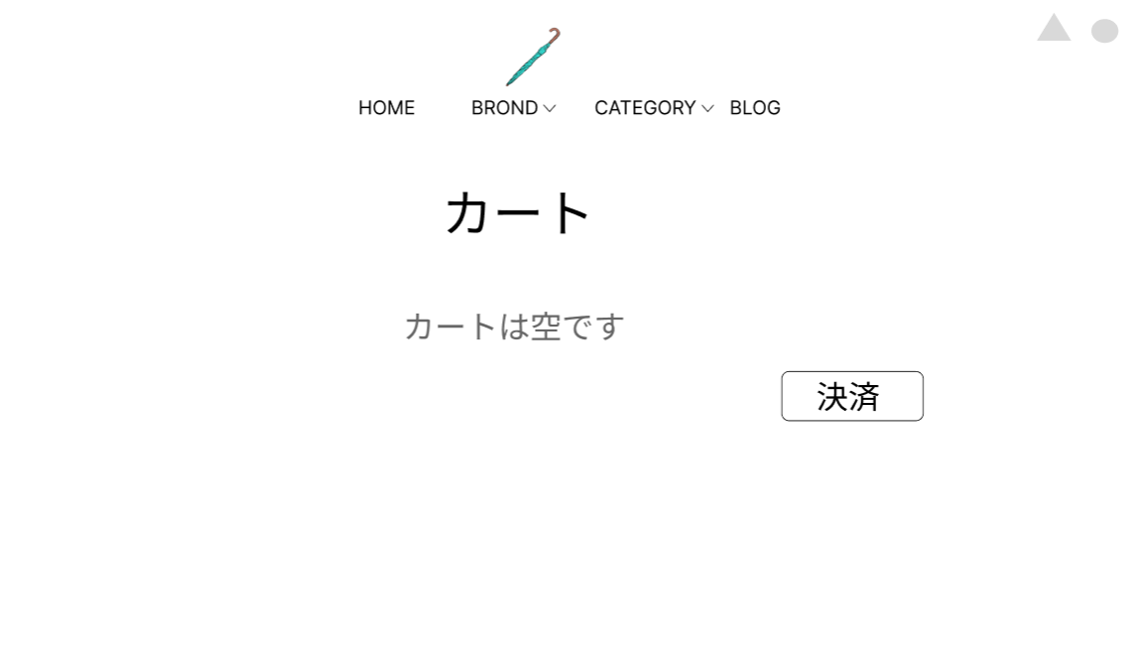
⑦
⑧
 |  |  |  |  |  |  |  |  |  |  |  |  | 「HOME」ボタンを押下すると、ホーム画面へ遷移する
 |  |  |  |  |  |  |  |  |  |  |  |  | 「BROND」ボタンを押下すると、ブランド選択画面へ遷移する
 |  |  |  |  |  |  |  |  |  |  |  |  | 「BROND」横のセレクトボックスを押下すると、ブランド選択結果画面へ遷移する
 |  |  |  |  |  |  |  |  |  |  |  |  | 「CATEGORY」ボタンを押下すると、カテゴリー選択画面へ遷移する
①
②
③
④
⑤
⑥
 |  |  |  |  |  |  |  |  |  |  |  |  | 「CATEGORY」横のセレクトボックスを押下すると、ブランド選択結果画面へ遷移する
 |  |  |  |  |  |  |  |  |  |  |  |  | 「BLOG」ボタンを押下すると、ブログ一覧画面へ遷移する
 |  |  |  |  |  |  |  |  |  |  |  |  | 「△」ボタンを押下すると、ログイン画面へ遷移する
⑨
 |  |  |  |  |  |  |  |  |  |  |  |  | 「○」ボタンを押下すると、カート画面へ遷移する
 |  |  |  |  |  |  |  |  |  |  |  |  | 「カートは空です」の文字列は、カートの中身を表示する
⑩
 |  |  |  |  |  |  |  |  |  |  |  |  | 「決済」ボタンを押下すると、決済画面遷移する

使用する部品
識別ID | ラベル |  | 入力／表示 | 部品の種類 |  | 表示桁数 | 入力桁数 | データ型 | 文字種 | 初期表示 | 設定元 |  | 設定先 | 説明
① | HOME |  | - | ボタン |  | - | - | - | - | - |  |  |  | ホーム画面へ遷移するボタン
② | BRNOD |  | - | ボタン |  | - | - | - | - | - |  |  |  | ブランド選択画面へ遷移するボタン
③ | BROND |  | - | セレクトボックス |  | - | - | 文字型 | 全角 | - |  |  |  | ブランド選択結果画面へ遷移するセレクトボックス
④ | CATEGORY |  | - | ボタン |  | - | - | - | - | - |  |  |  | カテゴリー選択画面へ遷移するボタン
⑤ | CATEGORY |  | - | セレクトボックス |  | - | - | 文字型 | 全角 | - |  |  |  | カテゴリー選択結果画面へ遷移するセレクトボックス
⑥ | BLOG |  | - | ボタン |  | - | - | - | - | - |  |  |  | ブログ一覧画面へ遷移するボタン
⑦ | ログイン |  | - | ボタン |  | - | - | - | - | - |  |  |  | ログイン画面へ遷移するボタン
⑧ | カート |  | - | ボタン |  | - | - | - | - | - |  |  |  | カート画面へ遷移するボタン
⑨ | カート |  | 表示 | 文字列 |  | 200桁 | - | 文字型 | 全角 | なし |  |  |  | カートの中身を表示する
⑩ | 決済 |  | - | ボタン |  | - | - | - | - | - |  |  |  | 決済画面へ遷移するボタン

(G1-4-2)ブログ詳細画面
画面レイアウト定義
共通情報 |  | システム名 | 洋服を扱うショッピングサイト |  |  |  |  |  |  |  |  |  |  |  | 作成者 | 池田
 |  | 工程名 | 画面設計 |  |  |  |  |  |  |  |  |  |  |  | 作成日付 | 2022-10-03
①
 |  | ドキュメント名 | 洋服を扱うショッピングサイト 外部設計書 |  |  |  |  |  |  |  |  |  |  |  | バージョン | v1.0
書誌情報 |  | 書誌名 | ブログ詳細画面 |  |  |  |  |  |  |  |  |  |  |  | 更新者
 |  | 画面ID | G1-4-2 |  | 画面の名称 |  | ブログ詳細画面 |  |  |  |  |  |  |  | 更新日付
 |  | 概要 | ブログで商品の詳細が見れる画面
レイアウト図 |  |  |  |  |  |  |  |  |  |  |  | 操作手順

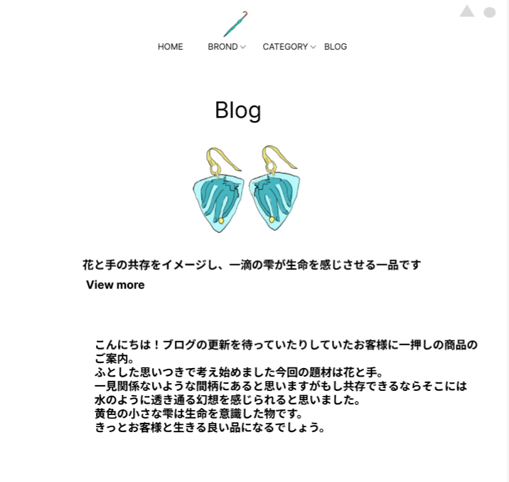
③
⑤
①
⑦
⑧
②
④
⑥
 |  |  |  |  |  |  |  |  |  |  |  |  | 「HOME」ボタンを押下すると、ホーム画面へ遷移する |  |  |  | b
 |  |  |  |  |  |  |  |  |  |  |  |  | 「BROND」ボタンを押下すると、ブランド選択画面へ遷移する
 |  |  |  |  |  |  |  |  |  |  |  |  | 「BROND」横のセレクトボックスを押下すると、ブランド選択結果画面へ遷移する
 |  |  |  |  |  |  |  |  |  |  |  |  | 「CATEGORY」ボタンを押下すると、カテゴリー選択画面へ遷移する
 |  |  |  |  |  |  |  |  |  |  |  |  | 「CATEGORY」横のセレクトボックスを押下すると、ブランド選択結果画面へ遷移する
 |  |  |  |  |  |  |  |  |  |  |  |  | 「BLOG」ボタンを押下すると、ブログ一覧画面へ遷移する
 |  |  |  |  |  |  |  |  |  |  |  |  | 「△」ボタンを押下すると、ログイン画面へ遷移する
 |  |  |  |  |  |  |  |  |  |  |  |  | 「○」ボタンを押下すると、カート画面へ遷移する

使用する部品
識別ID | ラベル |  | 入力／表示 | 部品の種類 |  | 表示桁数 | 入力桁数 | データ型 | 文字種 | 初期表示 | 設定元 |  | 設定先 | 説明
① | HOME |  | - | ボタン |  | - | - | - | - | - |  |  |  | ホーム画面へ遷移するボタン
② | BRNOD |  | - | ボタン |  | - | - | - | - | - |  |  |  | ブランド選択画面へ遷移するボタン
③ | BROND |  | - | セレクトボックス |  | - | - | 文字型 | 全角 | - |  |  |  | ブランド選択結果画面へ遷移するセレクトボックス
④ | CATEGORY |  | - | ボタン |  | - | - | - | - | - |  |  |  | カテゴリー選択画面へ遷移するボタン
⑤ | CATEGORY |  | - | セレクトボックス |  | - | - | 文字型 | 全角 | - |  |  |  | カテゴリー選択結果画面へ遷移するセレクトボックス
⑥ | BLOG |  | - | ボタン |  | - | - | - | - | - |  |  |  | ブログ一覧画面へ遷移するボタン
⑦ | ログイン |  | - | ボタン |  | - | - | - | - | - |  |  |  | ログイン画面へ遷移するボタン
⑧ | カート |  | - | ボタン |  | - | - | - | - | - |  |  |  | カート画面へ遷移するボタン

(G1-4-1)ブログ一覧画面
画面レイアウト定義
共通情報 |  | システム名 | 洋服を扱うショッピングサイト |  |  |  |  |  |  |  |  |  |  |  | 作成者 | 池田
 |  | 工程名 | 画面設計 |  |  |  |  |  |  |  |  |  |  |  | 作成日付 | 2022-10-03
 |  | ドキュメント名 | 洋服を扱うショッピングサイト 外部設計書 |  |  |  |  |  |  |  |  |  |  |  | バージョン | v1.0
書誌情報 |  | 書誌名 | ブログ一覧画面 |  |  |  |  |  |  |  |  |  |  |  | 更新者
 |  | 画面ID | G1-4-G1-4-1 |  | 画面の名称 |  | ブログ一覧画面 |  |  |  |  |  |  |  | 更新日付
 |  | 概要 | 運営が商品を紹介するブログを一覧で表示する画面
レイアウト図 |  |  |  |  |  |  |  |  |  |  |  | 操作手順

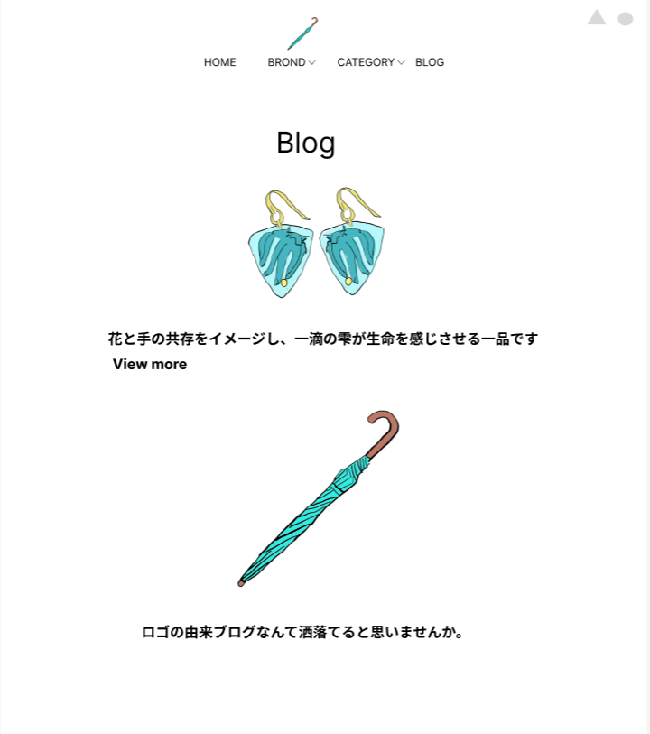
③
⑤
⑦
⑧
①
②
④
⑥
 |  |  |  |  |  |  |  |  |  |  |  |  | 「HOME」ボタンを押下すると、ホーム画面へ遷移する
 |  |  |  |  |  |  |  |  |  |  |  |  | 「BROND」ボタンを押下すると、ブランド選択画面へ遷移する
 |  |  |  |  |  |  |  |  |  |  |  |  | 「BROND」横のセレクトボックスを押下すると、ブランド選択結果画面へ遷移する
 |  |  |  |  |  |  |  |  |  |  |  |  | 「CATEGORY」ボタンを押下すると、カテゴリー選択画面へ遷移する
 |  |  |  |  |  |  |  |  |  |  |  |  | 「CATEGORY」横のセレクトボックスを押下すると、ブランド選択結果画面へ遷移する
 |  |  |  |  |  |  |  |  |  |  |  |  | 「BLOG」ボタンを押下すると、ブログ一覧画面へ遷移する
 |  |  |  |  |  |  |  |  |  |  |  |  | 「△」ボタンを押下すると、ログイン画面へ遷移する
 |  |  |  |  |  |  |  |  |  |  |  |  | 「○」ボタンを押下すると、カート画面へ遷移する
 |  |  |  |  |  |  |  |  |  |  |  |  | 「View more」ボタンを押下すると、ブログ詳細画面へ遷移する

⑨

使用する部品
識別ID | ラベル |  | 入力／表示 | 部品の種類 |  | 表示桁数 | 入力桁数 | データ型 | 文字種 | 初期表示 | 設定元 |  | 設定先 | 説明
① | HOME |  | - | ボタン |  | - | - | - | - | - |  |  |  | ホーム画面へ遷移するボタン
② | BRNOD |  | - | ボタン |  | - | - | - | - | - |  |  |  | ブランド選択画面へ遷移するボタン
③ | BROND |  | - | セレクトボックス |  | - | - | 文字型 | 全角 | - |  |  |  | ブランド選択結果画面へ遷移するセレクトボックス
④ | CATEGORY |  | - | ボタン |  | - | - | - | - | - |  |  |  | カテゴリー選択画面へ遷移するボタン
⑤ | CATEGORY |  | - | セレクトボックス |  | - | - | 文字型 | 全角 | - |  |  |  | カテゴリー選択結果画面へ遷移するセレクトボックス
⑥ | BLOG |  | - | ボタン |  | - | - | - | - | - |  |  |  | ブログ一覧画面へ遷移するボタン
⑦ | ログイン |  | - | ボタン |  | - | - | - | - | - |  |  |  | ログイン画面へ遷移するボタン
⑧ | カート |  | - | ボタン |  | - | - | - | - | - |  |  |  | カート画面へ遷移するボタン
⑨ | View more |  | - | ボタン |  | - | - | - | - | - |  |  |  | ブログ詳細画面へ遷移するボタン

(G1-5-1)ブランド選択画面
画面レイアウト定義
共通情報 |  | システム名 | 洋服を扱うショッピングサイト |  |  |  |  |  |  |  |  |  |  |  | 作成者 | 金子
 |  | 工程名 | 画面設計 |  |  |  |  |  |  |  |  |  |  |  | 作成日付 | 2022-10-07
①
 |  | ドキュメント名 | 洋服を扱うショッピングサイト 外部設計書 |  |  |  |  |  |  |  |  |  |  |  | バージョン | v1.0
書誌情報 |  | 書誌名 | ブランド選択画面 |  |  |  |  |  |  |  |  |  |  |  | 更新者
 |  | 画面ID | G1-5-1 |  | 画面の名称 |  | ブランド選択画面 |  |  |  |  |  |  |  | 更新日付
 |  | 概要 | ブランドの一覧が見れる画面
レイアウト図 |  |  |  |  |  |  |  |  |  |  |  | 操作手順

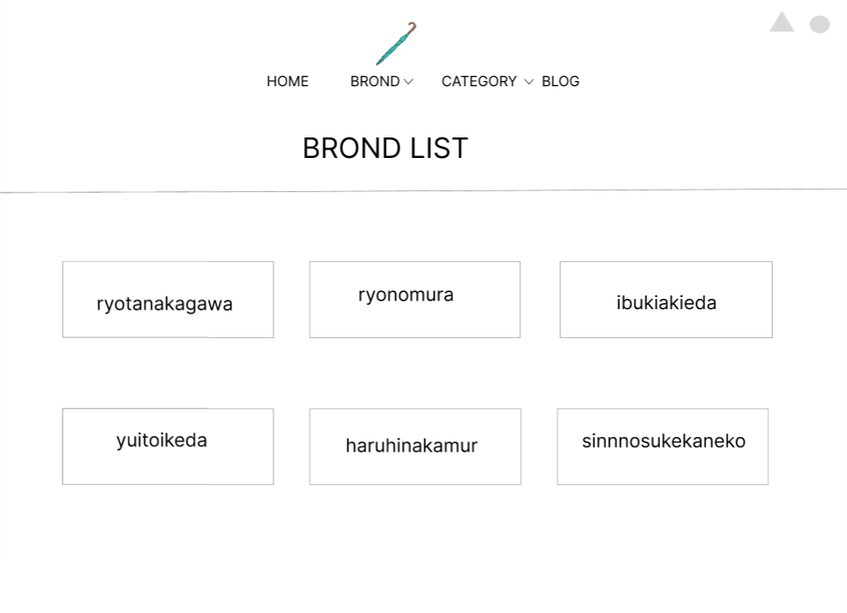
①
②
③
④
⑤
⑥
 |  |  |  |  |  |  |  |  |  |  |  |  | 「HOME」ボタンを押下すると、ホーム画面へ遷移する
 |  |  |  |  |  |  |  |  |  |  |  |  | 「BROND」ボタンを押下すると、ブランド選択画面へ遷移する
 |  |  |  |  |  |  |  |  |  |  |  |  | 「BROND」横のセレクトボックスを押下すると、ブランド選択結果画面へ遷移する
⑦
⑧
 |  |  |  |  |  |  |  |  |  |  |  |  | 「CATEGORY」ボタンを押下すると、カテゴリー選択画面へ遷移する
 |  |  |  |  |  |  |  |  |  |  |  |  | 「CATEGORY」横のセレクトボックスを押下すると、ブランド選択結果画面へ遷移する
 |  |  |  |  |  |  |  |  |  |  |  |  | 「BLOG」ボタンを押下すると、ブログ一覧画面へ遷移する
 |  |  |  |  |  |  |  |  |  |  |  |  | 「△」ボタンを押下すると、ログイン画面へ遷移する
 |  |  |  |  |  |  |  |  |  |  |  |  | 「○」ボタンを押下すると、カート画面へ遷移する
 |  |  |  |  |  |  |  |  |  |  |  |  | 「BROUND」リンクを押下すると、ブランド選択画面へ遷移する

⑨

使用する部品
識別ID | ラベル |  | 入力／表示 | 部品の種類 |  | 表示桁数 | 入力桁数 | データ型 | 文字種 | 初期表示 | 設定元 |  | 設定先 | 説明
① | HOME |  | - | ボタン |  | - | - | - | - | - |  |  |  | ホーム画面へ遷移するボタン
② | BRNOD |  | - | ボタン |  | - | - | - | - | - |  |  |  | ブランド選択画面へ遷移するボタン
③ | BROND |  | - | セレクトボックス |  | - | - | 文字型 | 全角 | - |  |  |  | ブランド選択結果画面へ遷移するセレクトボックス
④ | CATEGORY |  | - | ボタン |  | - | - | - | - | - |  |  |  | カテゴリー選択画面へ遷移するボタン
⑤ | CATEGORY |  | - | セレクトボックス |  | - | - | 文字型 | 全角 | - |  |  |  | カテゴリー選択結果画面へ遷移するセレクトボックス
⑥ | BLOG |  | - | ボタン |  | - | - | - | - | - |  |  |  | ブログ一覧画面へ遷移するボタン
⑦ | ログイン |  | - | ボタン |  | - | - | - | - | - |  |  |  | ログイン画面へ遷移するボタン
⑧ | カート |  | - | ボタン |  | - | - | - | - | - |  |  |  | カート画面へ遷移するボタン
⑨ | BROND |  | - | リンク |  | - | - | - | - | - |  |  |  | ブランド選択結果画面へ遷移するボタン

(G1-5-2)ブランド選択結果画面
画面レイアウト定義
共通情報 |  | システム名 | 洋服を扱うショッピングサイト |  |  |  |  |  |  |  |  |  |  |  | 作成者 | 秋枝
 |  | 工程名 | 画面設計 |  |  |  |  |  |  |  |  |  |  |  | 作成日付 | 2022-10-07
①
 |  | ドキュメント名 | 洋服を扱うショッピングサイト 外部設計書 |  |  |  |  |  |  |  |  |  |  |  | バージョン | v1.0
書誌情報 |  | 書誌名 | ブランド選択結果画面 |  |  |  |  |  |  |  |  |  |  |  | 更新者
 |  | 画面ID | G1-5-2 |  | 画面の名称 |  | ブランド選択結果画面 |  |  |  |  |  |  |  | 更新日付
 |  | 概要 | ブランドの商品が見れる画面
レイアウト図 |  |  |  |  |  |  |  |  |  |  |  | 操作手順
①
④
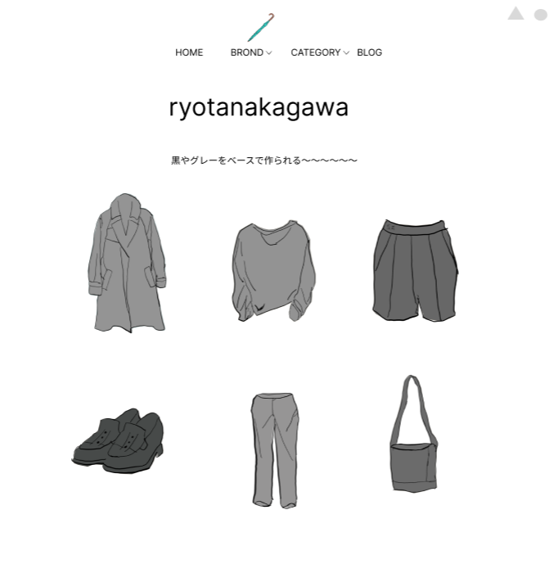
②
③
⑤
⑥
⑦
⑧
 |  |  |  |  |  |  |  |  |  |  |  |  | 「HOME」ボタンを押下すると、ホーム画面へ遷移する
 |  |  |  |  |  |  |  |  |  |  |  |  | 「BROND」ボタンを押下すると、ブランド選択画面へ遷移する
 |  |  |  |  |  |  |  |  |  |  |  |  | 「BROND」横のセレクトボックスを押下すると、ブランド選択結果画面へ遷移する
 |  |  |  |  |  |  |  |  |  |  |  |  | 「CATEGORY」ボタンを押下すると、カテゴリー選択画面へ遷移する
 |  |  |  |  |  |  |  |  |  |  |  |  | 「CATEGORY」横のセレクトボックスを押下すると、ブランド選択結果画面へ遷移する
 |  |  |  |  |  |  |  |  |  |  |  |  | 「BLOG」ボタンを押下すると、ブログ一覧画面へ遷移する
 |  |  |  |  |  |  |  |  |  |  |  |  | 「△」ボタンを押下すると、ログイン画面へ遷移する
 |  |  |  |  |  |  |  |  |  |  |  |  | 「○」ボタンを押下すると、カート画面へ遷移する
 |  |  |  |  |  |  |  |  |  |  |  |  | 「商品」リンクを押下すると、商品画面へ遷移する

⑨

使用する部品
識別ID | ラベル |  | 入力／表示 | 部品の種類 |  | 表示桁数 | 入力桁数 | データ型 | 文字種 | 初期表示 | 設定元 |  | 設定先 | 説明
① | HOME |  | - | ボタン |  | - | - | - | - | - |  |  |  | ホーム画面へ遷移するボタン
② | BRNOD |  | - | ボタン |  | - | - | - | - | - |  |  |  | ブランド選択画面へ遷移するボタン
③ | BROND |  | - | セレクトボックス |  | - | - | 文字型 | 全角 | - |  |  |  | ブランド選択結果画面へ遷移するセレクトボックス
④ | CATEGORY |  | - | ボタン |  | - | - | - | - | - |  |  |  | カテゴリー選択画面へ遷移するボタン
⑤ | CATEGORY |  | - | セレクトボックス |  | - | - | 文字型 | 全角 | - |  |  |  | カテゴリー選択結果画面へ遷移するセレクトボックス
⑥ | BLOG |  | - | ボタン |  | - | - | - | - | - |  |  |  | ブログ一覧画面へ遷移するボタン
⑦ | ログイン |  | - | ボタン |  | - | - | - | - | - |  |  |  | ログイン画面へ遷移するボタン
⑧ | カート |  | - | ボタン |  | - | - | - | - | - |  |  |  | カート画面へ遷移するボタン
⑨ | 商品 |  | - | リンク |  | - | - | - | - | - |  |  |  | 商品画面へ遷移するリンク

(G1-6)カテゴリー選択結果画面
画面レイアウト定義
共通情報 |  | システム名 | 洋服を扱うショッピングサイト |  |  |  |  |  |  |  |  |  |  |  | 作成者 | 秋枝
 |  | 工程名 | 画面設計 |  |  |  |  |  |  |  |  |  |  |  | 作成日付 | 2022-10-07
①
 |  | ドキュメント名 | 洋服を扱うショッピングサイト 外部設計書 |  |  |  |  |  |  |  |  |  |  |  | バージョン | v1.0
書誌情報 |  | 書誌名 | カテゴリー選択結果画面 |  |  |  |  |  |  |  |  |  |  |  | 更新者
 |  | 画面ID | G1-6 |  | 画面の名称 |  | カテゴリー選択結果画面 |  |  |  |  |  |  |  | 更新日付
 |  | 概要 | カテゴリーごとの商品が見れる画面
レイアウト図 |  |  |  |  |  |  |  |  |  |  |  | 操作手順

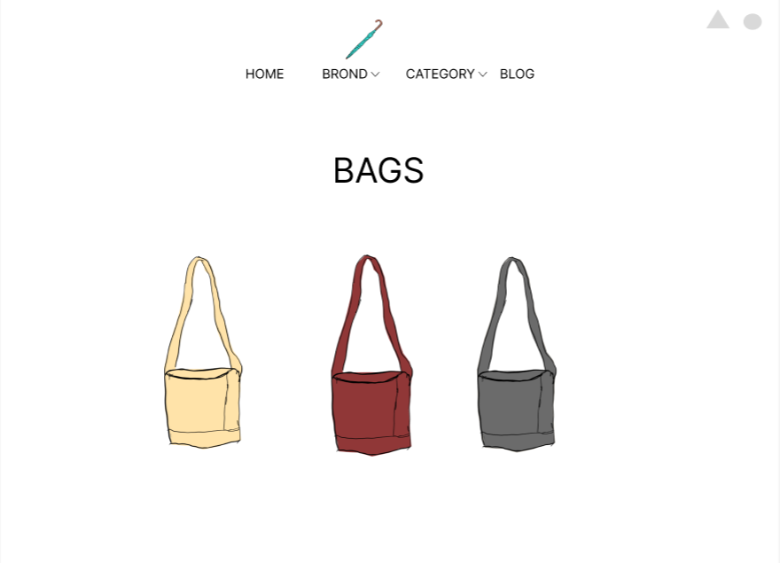
①
③
⑤
⑦
⑧
 |  |  |  |  |  |  |  |  |  |  |  |  | 「HOME」ボタンを押下すると、ホーム画面へ遷移する
 |  |  |  |  |  |  |  |  |  |  |  |  | 「BROND」ボタンを押下すると、ブランド選択画面へ遷移する
 |  |  |  |  |  |  |  |  |  |  |  |  | 「BROND」横のセレクトボックスを押下すると、ブランド選択結果画面へ遷移する
②
④
⑥
 |  |  |  |  |  |  |  |  |  |  |  |  | 「CATEGORY」ボタンを押下すると、カテゴリー選択画面へ遷移する
 |  |  |  |  |  |  |  |  |  |  |  |  | 「CATEGORY」横のセレクトボックスを押下すると、ブランド選択結果画面へ遷移する
 |  |  |  |  |  |  |  |  |  |  |  |  | 「BLOG」ボタンを押下すると、ブログ一覧画面へ遷移する
 |  |  |  |  |  |  |  |  |  |  |  |  | 「△」ボタンを押下すると、ログイン画面へ遷移する
 |  |  |  |  |  |  |  |  |  |  |  |  | 「○」ボタンを押下すると、カート画面へ遷移する
 |  |  |  |  |  |  |  |  |  |  |  |  | 「商品」リンクを押下すると、商品画面へ遷移する

⑨

使用する部品
識別ID | ラベル |  | 入力／表示 | 部品の種類 |  | 表示桁数 | 入力桁数 | データ型 | 文字種 | 初期表示 | 設定元 |  | 設定先 | 説明
① | HOME |  | - | ボタン |  | - | - | - | - | - |  |  |  | ホーム画面へ遷移するボタン
② | BRNOD |  | - | ボタン |  | - | - | - | - | - |  |  |  | ブランド選択画面へ遷移するボタン
③ | BROND |  | - | セレクトボックス |  | - | - | 文字型 | 全角 | - |  |  |  | ブランド選択結果画面へ遷移するセレクトボックス
④ | CATEGORY |  | - | ボタン |  | - | - | - | - | - |  |  |  | カテゴリー選択画面へ遷移するボタン
⑤ | CATEGORY |  | - | セレクトボックス |  | - | - | 文字型 | 全角 | - |  |  |  | カテゴリー選択結果画面へ遷移するセレクトボックス
⑥ | BLOG |  | - | ボタン |  | - | - | - | - | - |  |  |  | ブログ一覧画面へ遷移するボタン
⑦ | ログイン |  | - | ボタン |  | - | - | - | - | - |  |  |  | ログイン画面へ遷移するボタン
⑧ | カート |  | - | ボタン |  | - | - | - | - | - |  |  |  | カート画面へ遷移するボタン
⑨ | 商品 |  | - | リンク |  | - | - | - | - | - |  |  |  | 商品画面へ遷移するリンク

(G1-7)新商品表示画面
画面レイアウト定義
共通情報 |  | システム名 | 洋服を扱うショッピングサイト |  |  |  |  |  |  |  |  |  |  |  | 作成者 | 野村
 |  | 工程名 | 画面設計 |  |  |  |  |  |  |  |  |  |  |  | 作成日付 | 2022-10-07
①
 |  | ドキュメント名 | 洋服を扱うショッピングサイト 外部設計書 |  |  |  |  |  |  |  |  |  |  |  | バージョン | v1.0
書誌情報 |  | 書誌名 | 新商品表示画面 |  |  |  |  |  |  |  |  |  |  |  | 更新者
 |  | 画面ID | G1-7 |  | 画面の名称 |  | 新商品表示画面 |  |  |  |  |  |  |  | 更新日付
 |  | 概要 | 新商品の一覧を表示する画面
レイアウト図 |  |  |  |  |  |  |  |  |  |  |  | 操作手順

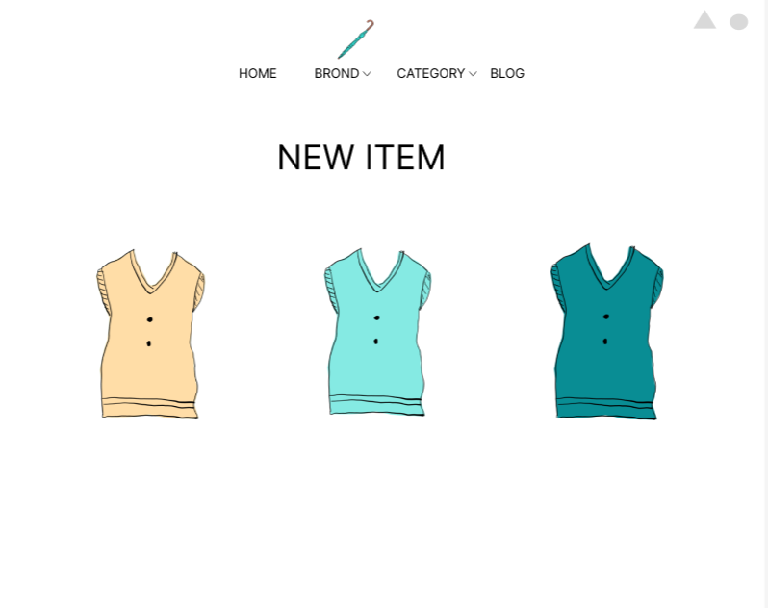
 |  |  |  |  |  |  |  |  |  |  |  |  | 「HOME」ボタンを押下すると、ホーム画面へ遷移する
 |  |  |  |  |  |  |  |  |  |  |  |  | 「BROND」ボタンを押下すると、ブランド選択画面へ遷移する
 |  |  |  |  |  |  |  |  |  |  |  |  | 「BROND」横のセレクトボックスを押下すると、ブランド選択結果画面へ遷移する
①
③
⑤
 |  |  |  |  |  |  |  |  |  |  |  |  | 「CATEGORY」ボタンを押下すると、カテゴリー選択画面へ遷移する
⑦
⑧
 |  |  |  |  |  |  |  |  |  |  |  |  | 「CATEGORY」横のセレクトボックスを押下すると、ブランド選択結果画面へ遷移する
②
④
⑥
 |  |  |  |  |  |  |  |  |  |  |  |  | 「BLOG」ボタンを押下すると、ブログ一覧画面へ遷移する
 |  |  |  |  |  |  |  |  |  |  |  |  | 「△」ボタンを押下すると、ログイン画面へ遷移する
 |  |  |  |  |  |  |  |  |  |  |  |  | 「○」ボタンを押下すると、カート画面へ遷移する
 |  |  |  |  |  |  |  |  |  |  |  |  | 「商品」リンクを押下すると、商品画面へ遷移する

⑨

使用する部品
識別ID | ラベル |  | 入力／表示 | 部品の種類 |  | 表示桁数 | 入力桁数 | データ型 | 文字種 | 初期表示 | 設定元 |  | 設定先 | 説明
① | HOME |  | - | ボタン |  | - | - | - | - | - |  |  |  | ホーム画面へ遷移するボタン
② | BRNOD |  | - | ボタン |  | - | - | - | - | - |  |  |  | ブランド選択画面へ遷移するボタン
③ | BROND |  | - | セレクトボックス |  | - | - | 文字型 | 全角 | - |  |  |  | ブランド選択結果画面へ遷移するセレクトボックス
④ | CATEGORY |  | - | ボタン |  | - | - | - | - | - |  |  |  | カテゴリー選択画面へ遷移するボタン
⑤ | CATEGORY |  | - | セレクトボックス |  | - | - | 文字型 | 全角 | - |  |  |  | カテゴリー選択結果画面へ遷移するセレクトボックス
⑥ | BLOG |  | - | ボタン |  | - | - | - | - | - |  |  |  | ブログ一覧画面へ遷移するボタン
⑦ | ログイン |  | - | ボタン |  | - | - | - | - | - |  |  |  | ログイン画面へ遷移するボタン
⑧ | カート |  | - | ボタン |  | - | - | - | - | - |  |  |  | カート画面へ遷移するボタン
⑨ | 商品 |  | - | リンク |  | - | - | - | - | - |  |  |  | 商品画面へ遷移するリンク

(G1-8)おすすめ商品表示画面
画面レイアウト定義
共通情報 |  | システム名 | 洋服を扱うショッピングサイト |  |  |  |  |  |  |  |  |  |  |  | 作成者 | 野村
 |  | 工程名 | 画面設計 |  |  |  |  |  |  |  |  |  |  |  | 作成日付 | i
①
 |  | ドキュメント名 | 洋服を扱うショッピングサイト 外部設計書 |  |  |  |  |  |  |  |  |  |  |  | バージョン | v1.0
書誌情報 |  | 書誌名 | おすすめ商品表示画面 |  |  |  |  |  |  |  |  |  |  |  | 更新者
 |  | 画面ID | G1-8 |  | 画面の名称 |  | おすすめ商品表示画面 |  |  |  |  |  |  |  | 更新日付
 |  | 概要 | おすすめの商品を表示する画面
レイアウト図 |  |  |  |  |  |  |  |  |  |  |  | 操作手順

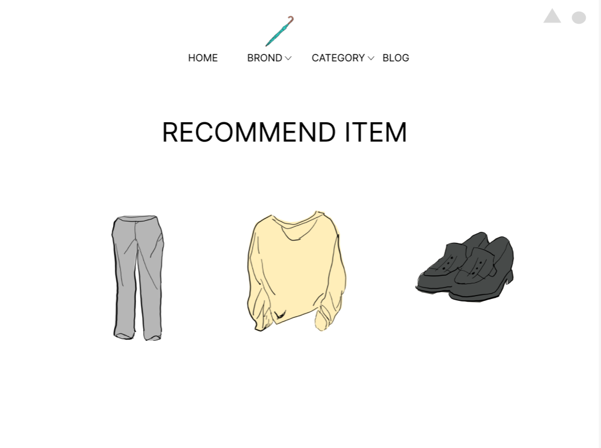
③
⑤
⑦
⑧
 |  |  |  |  |  |  |  |  |  |  |  |  | 「HOME」ボタンを押下すると、ホーム画面へ遷移する
 |  |  |  |  |  |  |  |  |  |  |  |  | 「BROND」ボタンを押下すると、ブランド選択画面へ遷移する
 |  |  |  |  |  |  |  |  |  |  |  |  | 「BROND」横のセレクトボックスを押下すると、ブランド選択結果画面へ遷移する
①
②
④
⑥
 |  |  |  |  |  |  |  |  |  |  |  |  | 「CATEGORY」ボタンを押下すると、カテゴリー選択画面へ遷移する
 |  |  |  |  |  |  |  |  |  |  |  |  | 「CATEGORY」横のセレクトボックスを押下すると、ブランド選択結果画面へ遷移する
 |  |  |  |  |  |  |  |  |  |  |  |  | 「BLOG」ボタンを押下すると、ブログ一覧画面へ遷移する
 |  |  |  |  |  |  |  |  |  |  |  |  | 「△」ボタンを押下すると、ログイン画面へ遷移する
 |  |  |  |  |  |  |  |  |  |  |  |  | 「○」ボタンを押下すると、カート画面へ遷移する
 |  |  |  |  |  |  |  |  |  |  |  |  | 「商品」リンクを押下すると、商品画面へ遷移する

⑨

使用する部品
識別ID | ラベル |  | 入力／表示 | 部品の種類 |  | 表示桁数 | 入力桁数 | データ型 | 文字種 | 初期表示 | 設定元 |  | 設定先 | 説明
① | HOME |  | - | ボタン |  | - | - | - | - | - |  |  |  | ホーム画面へ遷移するボタン
② | BRNOD |  | - | ボタン |  | - | - | - | - | - |  |  |  | ブランド選択画面へ遷移するボタン
③ | BROND |  | - | セレクトボックス |  | - | - | 文字型 | 全角 | - |  |  |  | ブランド選択結果画面へ遷移するセレクトボックス
④ | CATEGORY |  | - | ボタン |  | - | - | - | - | - |  |  |  | カテゴリー選択画面へ遷移するボタン
⑤ | CATEGORY |  | - | セレクトボックス |  | - | - | 文字型 | 全角 | - |  |  |  | カテゴリー選択結果画面へ遷移するセレクトボックス
⑥ | BLOG |  | - | ボタン |  | - | - | - | - | - |  |  |  | ブログ一覧画面へ遷移するボタン
⑦ | ログイン |  | - | ボタン |  | - | - | - | - | - |  |  |  | ログイン画面へ遷移するボタン
⑧ | カート |  | - | ボタン |  | - | - | - | - | - |  |  |  | カート画面へ遷移するボタン
⑨ | 商品 |  | - | リンク |  | - | - | - | - | - |  |  |  | 商品画面へ遷移するリンク

(G1-9)商品画面
画面レイアウト定義
共通情報 |  | システム名 | 洋服を扱うショッピングサイト |  |  |  |  |  |  |  |  |  |  |  | 作成者 | 野村
 |  | 工程名 | 画面設計 |  |  |  |  |  |  |  |  |  |  |  | 作成日付 | 2022-10-07
①
 |  | ドキュメント名 | 洋服を扱うショッピングサイト 外部設計書 |  |  |  |  |  |  |  |  |  |  |  | バージョン | v1,0
書誌情報 |  | 書誌名 | 商品画面 |  |  |  |  |  |  |  |  |  |  |  | 更新者
 |  | 画面ID | G1-9 |  | 画面の名称 |  | 商品画面 |  |  |  |  |  |  |  | 更新日付
 |  | 概要 | 商品の詳細を表示する画面
レイアウト図 |  |  |  |  |  |  |  |  |  |  |  | 操作手順
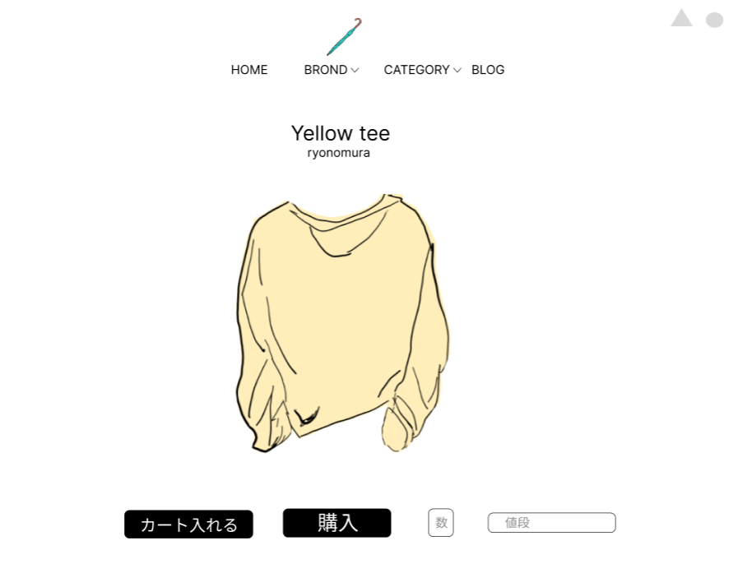
③
⑤
 |  |  |  |  |  |  |  |  |  |  |  | 1 | 商品情報を表示する
⑦
⑧
①
②
④
⑥
⑨
 |  |  |  |  |  |  |  |  |  |  |  | 2 | 「HOME」ボタンを押下すると、ホーム画面へ遷移する
 |  |  |  |  |  |  |  |  |  |  |  |  | 「BROND」ボタンを押下すると、ブランド選択画面へ遷移する
 |  |  |  |  |  |  |  |  |  |  |  |  | 「BROND」横のセレクトボックスを押下すると、ブランド選択結果画面へ遷移する
 |  |  |  |  |  |  |  |  |  |  |  |  | 「CATEGORY」ボタンを押下すると、カテゴリー選択画面へ遷移する
 |  |  |  |  |  |  |  |  |  |  |  |  | 「CATEGORY」横のセレクトボックスを押下すると、ブランド選択結果画面へ遷移する
 |  |  |  |  |  |  |  |  |  |  |  |  | 「BLOG」ボタンを押下すると、ブログ一覧画面へ遷移する
 |  |  |  |  |  |  |  |  |  |  |  |  | 「△」ボタンを押下すると、ログイン画面へ遷移する
 |  |  |  |  |  |  |  |  |  |  |  |  | 「○」ボタンを押下すると、カート画面へ遷移する
 |  |  |  |  |  |  |  |  |  |  |  |  | 「カート」ボタンを押下すると、商品をカートへ追加する
 |  |  |  |  |  |  |  |  |  |  |  |  | 「購入」ボタンを押下すると、決済画面へ遷移する
 |  |  |  |  |  |  |  |  |  |  |  |  | 「数」テキストボックスは、商品の数を入力する

⑫
⑩
⑪

使用する部品
識別ID | ラベル |  | 入力／表示 | 部品の種類 |  | 表示桁数 | 入力桁数 | データ型 | 文字種 | 初期表示 | 設定元 |  | 設定先 | 説明
① | HOME |  | - | ボタン |  | - | - | - | - | - |  |  |  | ホーム画面へ遷移するボタン
② | BRNOD |  | - | ボタン |  | - | - | - | - | - |  |  |  | ブランド選択画面へ遷移するボタン
③ | BROND |  | - | セレクトボックス |  | - | - | 文字型 | 全角 | - |  |  |  | ブランド選択結果画面へ遷移するセレクトボックス
④ | CATEGORY |  | - | ボタン |  | - | - | - | - | - |  |  |  | カテゴリー選択画面へ遷移するボタン
⑤ | CATEGORY |  | - | セレクトボックス |  | - | - | 文字型 | 全角 | - |  |  |  | カテゴリー選択結果画面へ遷移するセレクトボックス
⑥ | BLOG |  | - | ボタン |  | - | - | - | - | - |  |  |  | ブログ一覧画面へ遷移するボタン
⑦ | ログイン |  | - | ボタン |  | - | - | - | - | - |  |  |  | ログイン画面へ遷移するボタン
⑧ | カート |  | - | ボタン |  | - | - | - | - | - |  |  |  | カート画面へ遷移するボタン
⑨ | 商品情報 |  | 表示 | 文字列 |  | 200桁 | - | 文字型 | 全角 | - |  |  |  | 商品情報を表示する
⑩ | カート |  | - | ボタン |  | - | - | - | - | - |  |  |  | 商品をカートへ追加するボタン
⑪ | 購入 |  | - | ボタン |  | - | - | - | - | - |  |  |  | 決済画面へ遷移するボタン
⑫ | 数 |  | 入力 | テキストボックス |  | - | 100桁 | 整数型 | 半角 | 1 |  |  |  | 商品の数を入力するテキストボックス

(G1-10)決済画面
画面レイアウト定義
共通情報 |  | システム名 | 洋服を扱うショッピングサイト |  |  |  |  |  |  |  |  |  |  |  | 作成者 | 野村
 |  | 工程名 | 画面設計 |  |  |  |  |  |  |  |  |  |  |  | 作成日付 | 2022-10-07
①
 |  | ドキュメント名 | 洋服を扱うショッピングサイト 外部設計書 |  |  |  |  |  |  |  |  |  |  |  | バージョン | v1.0
書誌情報 |  | 書誌名 | 決済画面 |  |  |  |  |  |  |  |  |  |  |  | 更新者
 |  | 画面ID | G1-10 |  | 画面の名称 |  | 決済画面 |  |  |  |  |  |  |  | 更新日付
 |  | 概要 | 決済後の画面を表示する画面
レイアウト図 |  |  |  |  |  |  |  |  |  |  |  | 操作手順

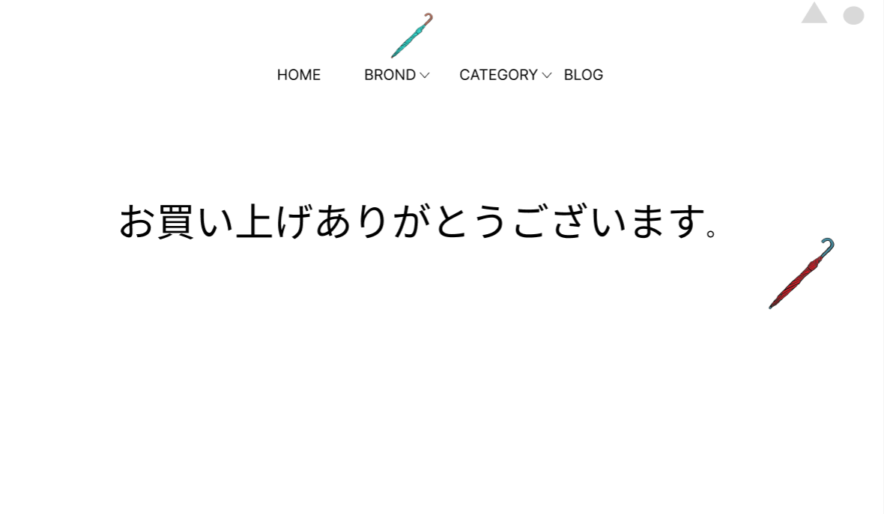
③
⑤
 |  |  |  |  |  |  |  |  |  |  |  |  | 「HOME」ボタンを押下すると、ホーム画面へ遷移する
 |  |  |  |  |  |  |  |  |  |  |  |  | 「BROND」ボタンを押下すると、ブランド選択画面へ遷移する
 |  |  |  |  |  |  |  |  |  |  |  |  | 「BROND」横のセレクトボックスを押下すると、ブランド選択結果画面へ遷移する
⑦
⑧
 |  |  |  |  |  |  |  |  |  |  |  |  | 「CATEGORY」ボタンを押下すると、カテゴリー選択画面へ遷移する
①
②
④
⑥
 |  |  |  |  |  |  |  |  |  |  |  |  | 「CATEGORY」横のセレクトボックスを押下すると、ブランド選択結果画面へ遷移する
 |  |  |  |  |  |  |  |  |  |  |  |  | 「BLOG」ボタンを押下すると、ブログ一覧画面へ遷移する
 |  |  |  |  |  |  |  |  |  |  |  |  | 「△」ボタンを押下すると、ログイン画面へ遷移する
 |  |  |  |  |  |  |  |  |  |  |  |  | 「○」ボタンを押下すると、カート画面へ遷移する

使用する部品
識別ID | ラベル |  | 入力／表示 | 部品の種類 |  | 表示桁数 | 入力桁数 | データ型 | 文字種 | 初期表示 | 設定元 |  | 設定先 | 説明
① | HOME |  | - | ボタン |  | - | - | - | - | - |  |  |  | ホーム画面へ遷移するボタン
② | BRNOD |  | - | ボタン |  | - | - | - | - | - |  |  |  | ブランド選択画面へ遷移するボタン
③ | BROND |  | - | セレクトボックス |  | - | - | 文字型 | 全角 | - |  |  |  | ブランド選択結果画面へ遷移するセレクトボックス
④ | CATEGORY |  | - | ボタン |  | - | - | - | - | - |  |  |  | カテゴリー選択画面へ遷移するボタン
⑤ | CATEGORY |  | - | セレクトボックス |  | - | - | 文字型 | 全角 | - |  |  |  | カテゴリー選択結果画面へ遷移するセレクトボックス
⑥ | BLOG |  | - | ボタン |  | - | - | - | - | - |  |  |  | ブログ一覧画面へ遷移するボタン
⑦ | ログイン |  | - | ボタン |  | - | - | - | - | - |  |  |  | ログイン画面へ遷移するボタン
⑧ | カート |  | - | ボタン |  | - | - | - | - | - |  |  |  | カート画面へ遷移するボタン

(Gxx)モバイル画面フォーム
画面レイアウト定義
共通情報 | システム名 |  |  |  |  | 作成者
 | 工程名 |  |  |  |  | 作成日付
①
 | ドキュメント名 |  |  |  |  | バージョン
書誌情報 | 書誌名 |  |  |  |  | 更新者
 | 画面ID | 画面の名称 |  |  |  | 更新日付
 | 概要
レイアウト図 |  |  | 識別ID | ラベル | 画面部品の種類 | 表示範囲 | 画面部品の説明

 |  |  | 操作手順

